Test Cases
No | Name | Description | Input | Exception | Test Image / Evidence
LOGIN TEST CASES
1 | Login successfully | Kiểm tra đăng nhập thành công với tài khoản hợp lệ | Username: ngocthang Password: 123456 | Chuyển sang màn hình chat | 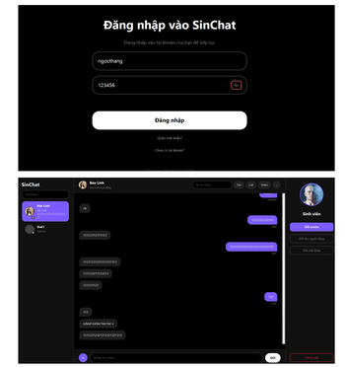
2 | Login with wrong password | Kiểm tra hệ thống chặn đăng nhập khi mật khẩu sai | Username: ngocthang Password: 111111 | Hiển thị lỗi đăng nhập thất bại | 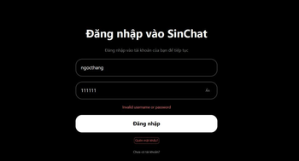
3 | Login with wrong username | Kiểm tra hệ thống chặn đăng nhập khi tài khoản không tồn tại | Username: ThanhTuyen Password: 123456 | Hiển thị lỗi đăng nhập thất bại | 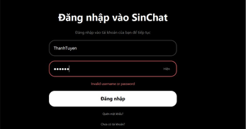
4 | Login with empty username | Kiểm tra không cho đăng nhập khi bỏ trống username | Username: rỗng Password: 123456 | Hiển thị lỗi yêu cầu nhập username và mật khẩu | 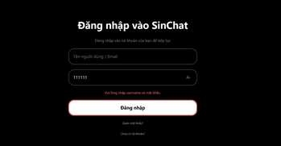
5 | Login with empty password | Kiểm tra không cho đăng nhập khi bỏ trống password | Username: ngocthang Password: rỗng | Hiển thị lỗi yêu cầu nhập username và mật khẩu | 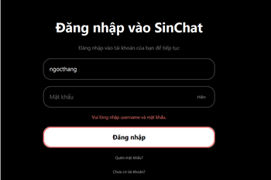
6 | Login with empty username and password | Kiểm tra không cho đăng nhập khi bỏ trống cả username và password | Username: rỗng Password: rỗng | Hiển thị lỗi yêu cầu nhập username và mật khẩu | 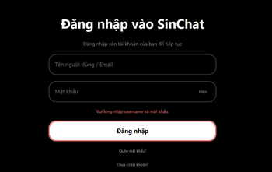
7 | Login with username spaces | Kiểm tra username có khoảng trắng đầu/cuối vẫn được xử lý đúng | Username: ngocthang Password: 123456 | Chuyển sang màn hình chat | 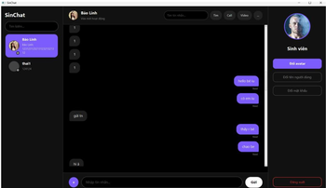
8 | Login with password spaces | Kiểm tra password có khoảng trắng đầu cuối không bị tự ý thay đổi | Username: ngocthang Password: 123456 | Hiển thị lỗi đăng nhập thất bại | 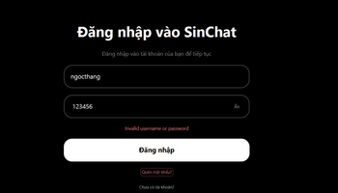
9 | Login by pressing Enter | Kiểm tra người dùng có thể đăng nhập bằng phím Enter | Username: ngocthang Password: 123456 Action: Nhấn Enter | Chuyển sang màn hình chat | 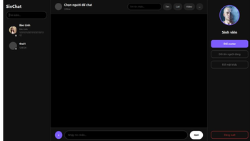
10 | Show and hide password | Kiểm tra nút Hiện/Ẩn mật khẩu không làm mất dữ liệu | Username: ngocthang Password: 123456 Action: Bấm Hiện/Ẩn | Password hiển thị/ẩn đúng và dữ liệu không bị mất | 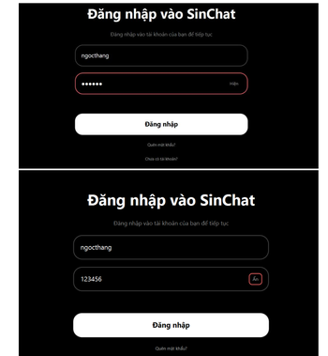
11 | Login when server is stopped | Kiểm tra client xử lý khi server TCP chưa chạy hoặc bị tắt | Username: ngocthang Password: 123456 Server: tắt | Hiển thị lỗi chưa kết nối TCP | 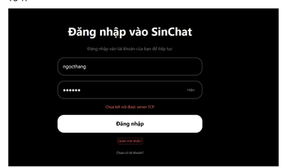
12 | Login timeout | Kiểm tra client không bị treo khi server phản hồi quá lâu | Username: ngocthang Password: 123456 Server: phản hồi chậm | Hiển thị lỗi server phản hồi quá lâu hoặc request bị ngắt | 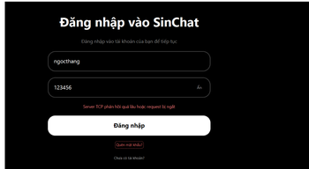
13 | Login request missing username | Kiểm tra server validate TCP request login thiếu username | JSON thiếu username | Server trả lỗi Missing username or password | 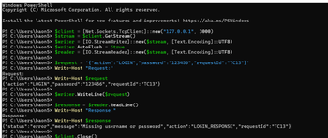
14 | Login request missing password | Kiểm tra server validate TCP request login thiếu password | JSON thiếu password | Server trả lỗi Missing username or password | 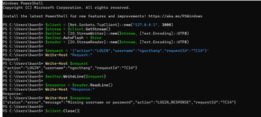
15 | Login with email instead of username | Kiểm tra khi nhập email vào ô username/email | Email của tài khoản Password: 123456 | Hiển thị lỗi đăng nhập thất bại vì backend đang login bằng username | 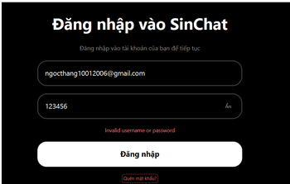
16 | Login newly registered account | Kiểm tra tài khoản vừa đăng ký có thể đăng nhập | Username/password tài khoản mới | Chuyển sang màn hình chat | 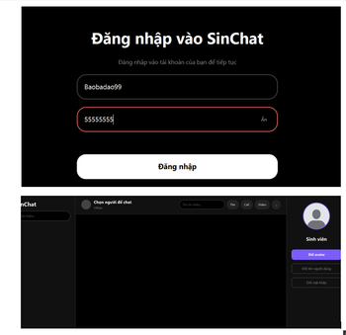
17 | Login with exact password check | Kiểm tra password phải khớp chính xác | Username: ngocthang Password: 123456A | Hiển thị lỗi đăng nhập thất bại | 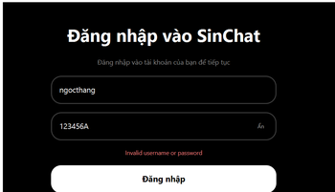
18 | Login rate limit after failed attempts | Kiểm tra giới hạn số lần đăng nhập sai | Nhập sai password 5 lần cho cùng username | Hiển thị lỗi bị khóa tạm thời / thử lại sau | 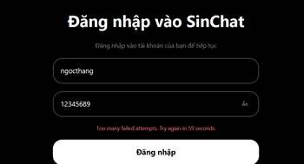
FORGOT PASSWORD TEST CASES
1 | Request reset code successfully | Kiểm tra tạo mã xác nhận với username hợp lệ | Username: ngocthang | Hiển thị mã xác nhận
2 | Request reset code with empty username | Kiểm tra không cho tạo mã khi bỏ trống username | Username: rỗng | Hiển thị lỗi yêu cầu nhập username | 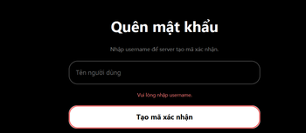
3 | Request reset code with unknown username | Kiểm tra hệ thống xử lý username không tồn tại mà không làm lộ thông tin tài khoản | Username: abc_not_exist_999999 | Chuyển sang màn hình xác nhận nhưng không hiển thị mã xác nhận | 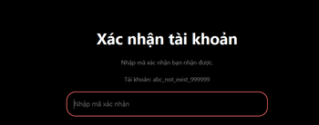
4 | Verify reset code successfully | Kiểm tra nhập đúng mã xác nhận | Code đúng server trả về | Chuyển sang màn hình nhập mật khẩu mới | 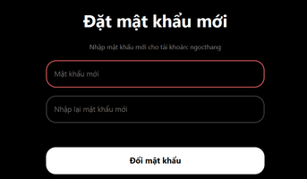
5 | Verify reset code with empty code | Kiểm tra không cho xác nhận khi bỏ trống code | Code: rỗng | Hiển thị lỗi yêu cầu nhập mã xác nhận
6 | Reset password with wrong code | Kiểm tra không thể đổi mật khẩu khi mã xác nhận sai | Code: 00000, New password: newpass123, Confirm: newpass123 | Hiển thị lỗi Invalid or expired code
7 | Reset password with empty new password | Kiểm tra không cho đặt mật khẩu mới rỗng | New password: rỗng | Hiển thị lỗi yêu cầu nhập mật khẩu mới | 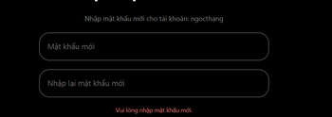
8 | Reset password with short new password | Kiểm tra không cho đặt mật khẩu mới quá ngắn | New password: 123 | Hiển thị lỗi mật khẩu ít nhất 6 ký tự | 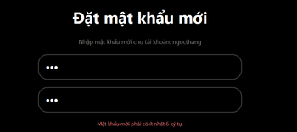
9 | Reset password with mismatched confirm password | Kiểm tra xác nhận mật khẩu mới không khớp | New password: 123456 Confirm: 654321 | Hiển thị lỗi mật khẩu nhập lại không khớp | 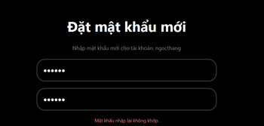
10 | Reset password successfully | Kiểm tra đổi mật khẩu bằng mã hợp lệ | Code đúng, New password: newpass123 Confirm: newpass123 | Hiển thị đổi mật khẩu thành công | 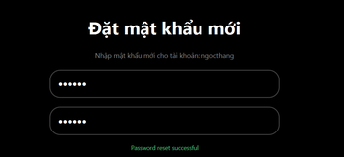
11 | Login with old password after reset | Kiểm tra mật khẩu cũ không còn dùng được sau reset | Username: ngocthang Old password | Hiển thị lỗi đăng nhập thất bại | 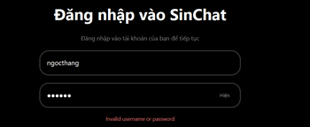
12 | Login with new password after reset | Kiểm tra mật khẩu mới đăng nhập được sau reset | Username: ngocthang New password | Chuyển sang màn hình chat | 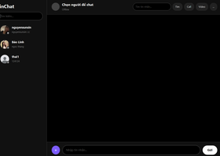

CHANGE PASSWORD TEST CASES
1 | Change password successfully | Kiểm tra đổi mật khẩu thành công khi nhập đúng mật khẩu cũ | Old: 123456, New: newpass123, Confirm: newpass123 | Hiển thị đổi mật khẩu thành công | 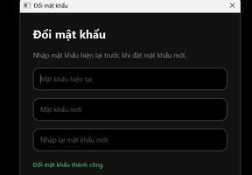
2 | Change password with wrong old password | Kiểm tra không cho đổi khi mật khẩu cũ sai | Old: 111111, New: newpass123, Confirm: newpass123 | Hiển thị lỗi mật khẩu cũ không đúng | 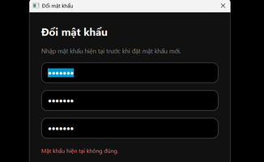
3 | Change password with empty old password | Kiểm tra không cho bỏ trống mật khẩu cũ | Old: rỗng, New: newpass123, Confirm: newpass123 | Hiển thị lỗi yêu cầu nhập mật khẩu cũ | 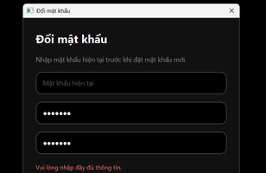
4 | Change password with empty new password | Kiểm tra không cho bỏ trống mật khẩu mới | Old: 123456, New: rỗng, Confirm: rỗng | Hiển thị lỗi yêu cầu nhập mật khẩu mới | 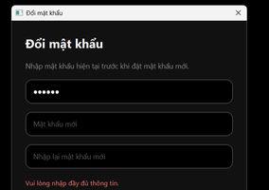
5 | Change password with mismatched confirm password | Kiểm tra xác nhận mật khẩu mới không khớp | Old: 123456, New: newpass123, Confirm: newpass456 | Hiển thị lỗi mật khẩu nhập lại không khớp | 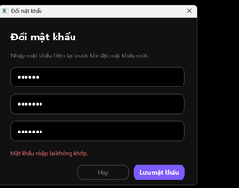
6 | Change password with short new password | Kiểm tra không cho đặt mật khẩu mới quá ngắn | Old: 123456, New: 123, Confirm: 123 | Hiển thị lỗi mật khẩu mới quá ngắn | 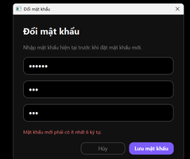
7 | Change password with same old and new password | Kiểm tra hệ thống xử lý khi mật khẩu mới giống mật khẩu cũ | Old: 123456, New: 123456, Confirm: 123456 | Hiển thị kết quả theo logic hiện tại của app | 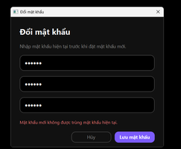
8 | Login with old password after change | Kiểm tra mật khẩu cũ không còn dùng được sau khi đổi thành công | Username: ngocthang, Old password | Hiển thị lỗi đăng nhập thất bại | 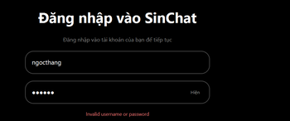
9 | Login with new password after change | Kiểm tra mật khẩu mới đăng nhập được sau khi đổi thành công | Username: ngocthang, New password | Chuyển sang màn hình chat | 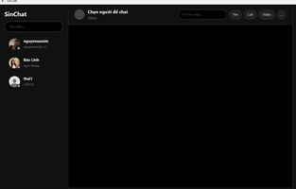
10 | Change password when TCP server disconnected | Kiểm tra app xử lý khi mất kết nối server lúc đổi mật khẩu | Tắt server rồi bấm đổi mật khẩu | Hiển thị lỗi kết nối TCP | 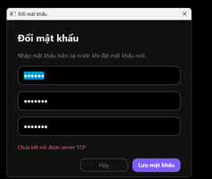

REGISTER TEST CASES
1 | Register successfully | Kiểm tra đăng ký thành công với thông tin hợp lệ | Username: test_register_01, Email: test01@gmail.com, Password: 123456, Confirm: 123456 | Hiển thị đăng ký thành công | 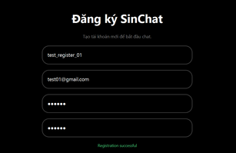
2 | Register with empty username | Kiểm tra không cho đăng ký khi bỏ trống username | Username: rỗng, Email: test02@gmail.com, Password: 123456, Confirm: 123456 | Hiển thị lỗi yêu cầu nhập đủ thông tin | 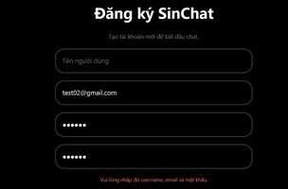
3 | Register with empty email | Kiểm tra không cho đăng ký khi bỏ trống email | Username: test_register_02, Email: rỗng, Password: 123456, Confirm: 123456 | Hiển thị lỗi yêu cầu nhập đủ thông tin | 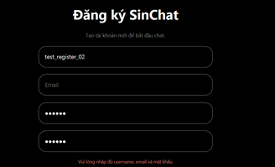
4 | Register with empty password | Kiểm tra không cho đăng ký khi bỏ trống password | Username: test_register_03, Email: test03@gmail.com, Password: rỗng, Confirm: rỗng | Hiển thị lỗi yêu cầu nhập đủ thông tin | 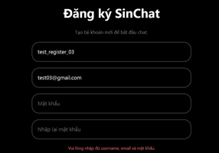
5 | Register with mismatched confirm password | Kiểm tra không cho đăng ký khi nhập lại mật khẩu không khớp | Username: test_register_04, Email: test04@gmail.com, Password: 123456, Confirm: 654321 | Hiển thị lỗi mật khẩu nhập lại không khớp | 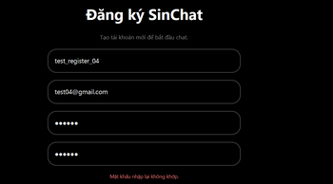
6 | Register with existing username | Kiểm tra không cho đăng ký khi username đã tồn tại | Username: ngocthang, Email: newemail01@gmail.com, Password: 123456, Confirm: 123456 | Hiển thị lỗi đăng ký thất bại hoặc username/email đã tồn tại | 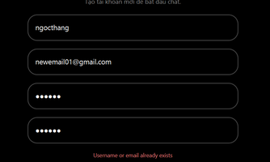
7 | Register with existing email | Kiểm tra không cho đăng ký khi email đã tồn tại | Username: test_register_05, Email: email đã tồn tại, Password: 123456, Confirm: 123456 | Hiển thị lỗi đăng ký thất bại hoặc username/email đã tồn tại | 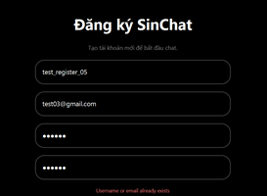
8 | Register with username spaces | Kiểm tra username có khoảng trắng đầu cuối được trim trước khi gửi | Username: giabao08 , Email: giabao08@gmail.com, Password: 123456, Confirm: 123456 | Đăng ký thành công với username giabao08 | 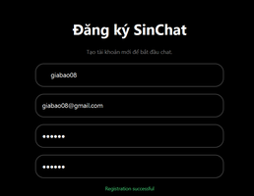
9 | Register with email spaces | Kiểm tra email có khoảng trắng đầu cuối được trim trước khi gửi | Username: giabao09, Email: giabao09@gmail.com , Password: 123456, Confirm: 123456 | Đăng ký thành công với email giabao09@gmail.com | 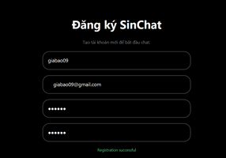
10 | Register with short password | Kiểm tra hệ thống không cho đăng ký khi password quá ngắn | Username: giabao10, Email: giabao10@gmail.com, Password: 123, Confirm: 123 | Hiển thị lỗi Password must be at least 6 characters | 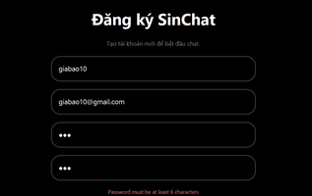
11 | Register with invalid email format | Kiểm tra hệ thống không cho đăng ký khi email sai định dạng | Username: giabao11, Email: abc, Password: 123456, Confirm: 123456 | Hiển thị lỗi Invalid email format | 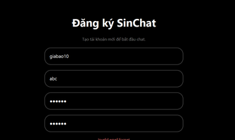
12 | Register then login successfully | Kiểm tra tài khoản vừa đăng ký có thể đăng nhập | Đăng ký Username: giabao12, Email: giabao12@gmail.com, Password: 123456, sau đó đăng nhập bằng giabao12 / 123456 | Chuyển sang màn hình chat | 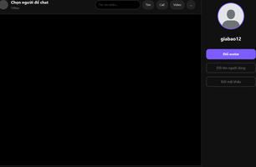
13 | Register when TCP server disconnected | Kiểm tra app xử lý khi mất kết nối TCP lúc đăng ký | Tắt server, nhập Username: giabao13, Email: giabao13@gmail.com, Password: 123456, Confirm: 123456 | Hiển thị lỗi kết nối TCP | 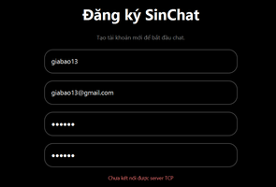
MESSAGE SEARCH TEST CASES
1 | Search message successfully | Kiểm tra tìm tin nhắn có tồn tại trong cuộc trò chuyện | Chọn conversation có tin nhắn, nhập keyword có tồn tại như ok | Hiển thị danh sách tin nhắn khớp keyword
2 | Search message no result | Kiểm tra khi keyword không tồn tại trong cuộc trò chuyện | Keyword: zzzz_not_found_999 | Hiển thị thông báo không tìm thấy kết quả
3 | Search with empty keyword | Kiểm tra app xử lý khi người dùng bấm tìm với ô tìm kiếm rỗng | Để trống ô tìm kiếm, bấm Tìm | App không thực hiện tìm kiếm, không hiển thị kết quả mới và không bị crash
4 | Search multiple results | Kiểm tra khi keyword xuất hiện trong nhiều tin nhắn | Keyword phổ biến như 1, ok | Hiển thị nhiều kết quả và số lượng kết quả
5 | Click search result | Kiểm tra click vào một kết quả sẽ nhảy tới tin nhắn tương ứng | Tìm keyword có kết quả, click một result | App scroll tới đúng đoạn chat và highlight tin nhắn | 
6 | Navigate next result | Kiểm tra nút xuống/chuyển kết quả kế tiếp | Tìm keyword có nhiều kết quả, bấm nút xuống | Chuyển highlight sang kết quả kế tiếp
7 | Navigate previous result | Kiểm tra nút lên/chuyển kết quả trước đó | Tìm keyword có nhiều kết quả, bấm nút lên | Chuyển highlight sang kết quả trước đó | 
8 | Close search result view | Kiểm tra đóng giao diện kết quả tìm kiếm | Sau khi tìm kiếm, bấm nút x | Quay lại màn hình chat bình thường | 
9 | Search when TCP server disconnected | Kiểm tra app xử lý khi mất kết nối TCP lúc tìm kiếm | Tắt server, nhập keyword rồi bấm Tìm | Hiển thị lỗi kết nối/server không phản hồi
TCP UI CONNECTION TEST CASES
1 | UI connects to TCP server | Kiểm tra client kết nối được server TCP khi mở app | Mở client khi server đang chạy | Client kết nối được server, không báo lỗi TCP | 
2 | Login sends TCP request | Kiểm tra thao tác đăng nhập trên UI gửi request đến server TCP | Username/password hợp lệ, bấm Đăng nhập | Đăng nhập thành công và vào màn hình chat | 
3 | Register sends TCP request | Kiểm tra thao tác đăng ký trên UI gửi request đến server TCP | Nhập thông tin đăng ký hợp lệ | Server xử lý và trả kết quả đăng ký | 
4 | Forgot password sends TCP request | Kiểm tra thao tác quên mật khẩu trên UI gửi request đến server TCP | Nhập username đã tồn tại | Hiển thị màn hình nhập mã xác nhận
5 | Change password sends TCP request | Kiểm tra thao tác đổi mật khẩu trên UI gửi request đến server TCP | Đăng nhập, nhập mật khẩu cũ và mật khẩu mới hợp lệ | Đổi mật khẩu thành công | 
6 | Message search sends TCP request | Kiểm tra thao tác tìm tin nhắn trên UI gửi request đến server TCP | Chọn conversation, nhập keyword có tồn tại | Hiển thị kết quả tìm kiếm | 
7 | TCP disconnected handling | Kiểm tra UI xử lý khi mất kết nối server TCP | Tắt server rồi thao tác login/search/register | UI hiển thị lỗi kết nối hoặc không bị crash | 

